記入・発行上の注意
大日向中等教育学校（後期課程） 2026年度 入学 調査書 記入・発行上の注意
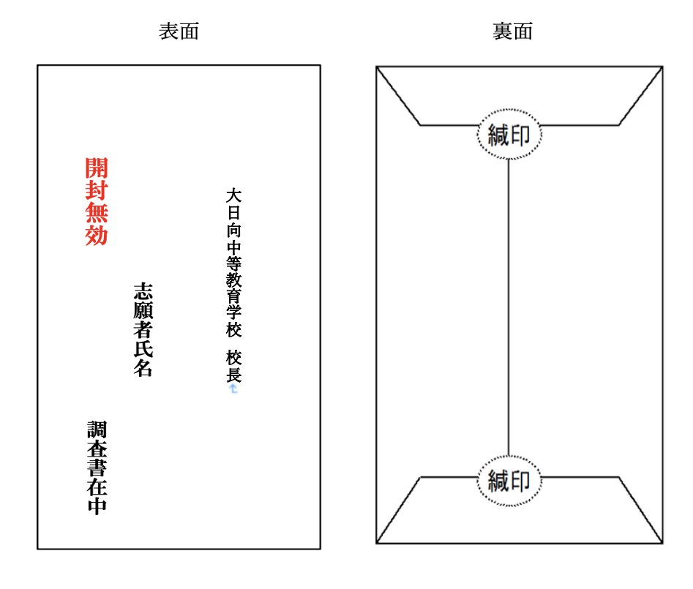 １．※印の欄には何も記入しないで下さい。 ２．志願者氏名(ふりがな)・生年月日・性別・保護者名(ふりがな)・現住所・在籍中学校名を正しく記載して下さい。 ３．記入事項は、全て記載日現在で記入して下さい。 ４．各欄の記入については以下の通りです。 ●各教科の記録 ・観点別学習の状況(評価)は、生徒指導要録の取り扱いに準じてA・B・Cを該当欄に記入します。 ・評定は、生徒指導要録の取り扱いに準じて１・２・３・４・５を該当欄に記入します。 ●行動の記録 生徒指導要録の取り扱いに準じて、◯印があれば該当欄に記入します。 ●総合的な学習の時間の記録 生徒指導要録の取り扱いに準じて各学年における総合的な学習の時間の記録を記入します。 ●特別活動の記録 生徒指導要録の取り扱いに準じて各学年における特別活動の記録を記入します。 ●総合所見（生徒指導要録に準じて以下の視点で記述します。） ・生徒の生活の様子（成長の状況に関わること） ・行動に関する所見 ・各教科や総合的な時間に関する所見 ・校内外での奉仕的活動の記録/表彰実績 など ●出欠席の記録 ・生徒指導要録に記入してある欠席日数等を転記し、備考欄に主な欠席理由を記入します。 ・本年度当該学年の記録は、記載日現在の欠席日数等を集計し記入します。 ●その他 ・エクセルのデータを用いてデジタル記入でも、雛形をコピーしていただき直接筆記でもどちらでも構いません。 ・直接筆記の場合は、黒か青のペンでご記入ください。また、誤字は、二重線を引き、訂正印を押して下さい。 ・記載者氏名も忘れずにご記入ください。 ５．調査書の発行について ●調査書は、A４サイズで印刷した上で、封筒（長形３号）に封入していただき、緘印を押して志願者に渡して下さい。

・Ａ４紙に印刷して、３つ折りにして長形３号に封入して下さい。
・封筒は、表面に左の様に記載して下さい。
志願者名
開封無効（朱書き）
・裏面には緘印を押して下さい。
・厳封後、志願者にお渡しください。

＜問い合わせ＞
大日向中学校 教頭 関
ＴＥＬ：０２６７-８６-０００５

